RMA申請
RMA申請-基本資料(header) | 欄位名稱 | 預設值 | CQS_T_RMA_HEADER | 備註 | RMA申請-不良明細 | 欄位名稱 | 預設值 | CQS_T_RMA_DETAILS | 備註
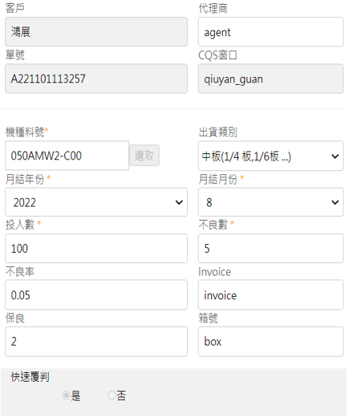 綠色代表前端要拋給我的資料 ==> | 單號 | A'+年月日時分秒各2碼 | issue_number | init api | 表頭的 出貨類別 = 中板 顯示明細欄位 =>
 | 客戶 | 自動帶 | customer_code | init api
 | CQS窗口 | 自動帶 | hs_id | init api
 | 代理商 |  | agent
 | 機種料號 | 選單:PLM 全機種 | model_no | init api | 表頭的 出貨類別 非中板者 顯示明細欄位 =>
 | 出貨類別 | 選單: 如註解 | product_type | api
 | 月結年份 | 預設帶current year 選單:今年~N-2年 | issue_year | 前端自訂選單
 | 月結月份 | 預設帶current month 選單: 1~12 | issue_month | 前端自訂選單
 | 投入數 |  | input_amount | 數值 |  | 單號 |  | issue_number
 | 不良數 |  | defect_amount | 數值 |  | 項次 |  | item_no
 | 不良率 | (不良數/投入數) 四捨五入至小數第二位 | defect_rate | 數值 |  | 站點 | 選單固定 : S/B , FOG, MDL | station | 前端自訂選單
 | Invoice |  | invoce_number |  |  | 不良名稱 |  | defect_name
 | 保良 |  | yield | 數值 |  | 不良數量 |  | defect_qty
 | 箱號 |  | box_no |  |  | 序號 |  | hannstar_no
 | 快速覆判 | Y | quick_review(y/n) |  |  | 保固 | 選單固定 : 是, 否 | warranty | 前端自訂選單
 | 記錄建立者 | 登入帳號 | cid |  |  | 檔名 |  | file_name | *
 | 文件狀態 | ESTA00 : 草稿 ESTA01 : 送件 | status |  |  | 圖檔 |  | file_path | * | [dev] \\TNCQTS01\OCQS\ISSUE\{單號}\{檔名} [prd] \\TNCQTS02\OCQS\ISSUE\{單號}\{檔名}
 | 記錄建立日期 |  | cdt
 | 審核通過回覆Y/N |  | agree_quick |  |  |  |  | table.field
 | 備註 | 空白 | remark |  |  | * | 快速覆判 = 'Y' => | cqs_t_rma_details.file_name
 |  |  |  |  |  |  |  | cqs_t_rma_details.file_path
檢查點: | 錯誤訊息 |  |  |  |  |  | 快速覆判 = 'N' => | cqs_t_file_content.file_name
* 欄位都是必填欄位 | [xxx]不可空白, 請輸入 |  |  |  |  |  |  | cqs_t_file_content.file_path
同年同月同機種料號同建立者(公cid)不可重複申請 | [RMA]同年月已重複申請!!
表頭的不良數 要等於 明細不良數的加總 | 不良數必須符合不良總數量! |  | 快速覆判才有
若有[不良明細]圖片,不可空白 | [不良明細]圖片, 不可空白! |  | 快速覆判才有

解析申請
解析申請-基本資料 | 欄位名稱 | 預設值 | CQS_T_ISSUE_DATA | 備註
綠色代表前端要拋給我的資料 ==> | 單號 | 'R'+年月日時分秒各2碼 | issue_number | init api
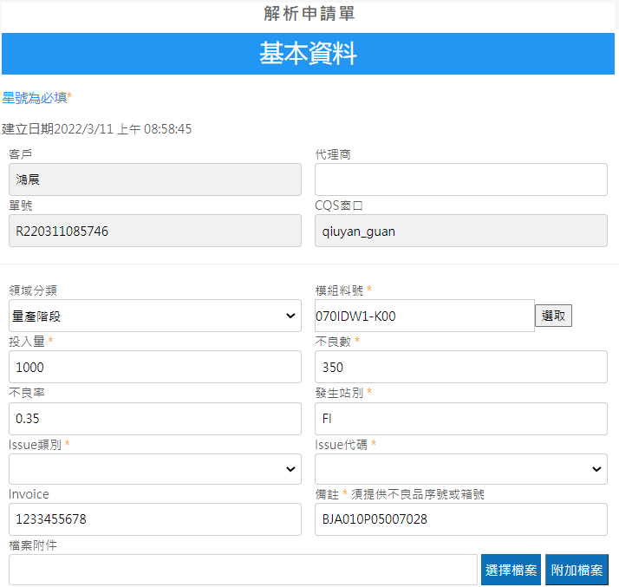 | 客戶 | 自動帶 | customer_code | init api
 | CQS窗口 | 自動帶 | hs_id | init api
 | 代理商 |  | agent
 | 領域分類 | 選單:固定值 預設值:量產階段(CQS) | form_type | init api | "CQS" : 量產階段 "IM" : 設計階段 (先不顯示)
 | 模組料號 | 選單:PLM 全機種 | product_code
 | 投入量 |  | input_amount | 數值
 | 不良數 |  | defect_amount | 數值
 | 不良率 | (不良數/投入數) 四捨五入至小數第二位 | defect_rate | 數值
 | 發生站別 |  | site_name
 | Issue類別 | 依照 領域分類+語言別 提供選單 | issue_type | api
 | Issue代碼 | 依照issue類別 提供選單 | issue_code | api
 | Invoice |  | invoce_number
 | 備註 |  | remark
 | 檔案名稱(申請) |  | cqs_t_file_content.file_name
 | 檔案路徑(申請) |  | cqs_t_file_content.file_path | 地端位置=> | [dev] \\TNCQTS01\OCQS\ISSUE\{單號}\{檔名} [prd] \\TNCQTS02\OCQS\ISSUE\{單號}\{檔名}
 | 建立者 | 登入帳號 | cid
 | 開單日期 | 當日 | created_date
 | 狀態 | unsent : 草稿 run : 送件 | status
 | cqs單號 | from EMS | cqs_no
 | 記錄更新者 |  | uuid
 | 記錄更新日期 |  | uudt
 | 檔案名稱(結案) | ems update | file_name2
 | 檔案路徑(結案) | ems update | file_path2

檢查點: | 錯誤訊息
* 欄位都是必填欄位 | [xxx]不可空白, 請輸入

API-解析
https://magentodev.hannstar.com/rest/V1/eService/InitIssue |  |  | https://magentodev.hannstar.com/rest/V1/eService/SetIssue |  |  | https://magentodev.hannstar.com/rest/V1/eService/SelectService |  |  | https://magentodev.hannstar.com/rest/V1/eService/IssueTypeList |  |  | https://magentodev.hannstar.com/rest/V1/eService/IssueCodeList
Initial | (結合 IssueType, IssueCode, Product) |  | insert or update | 欄位說明 | 說明 | select : 解析單詳細資料 | 欄位說明 | 說明 | 申請時get Issue Type List | 欄位說明 | 說明 | 申請時get Issue Code List | 欄位說明 | 說明
HTTP POST |  |  | HTTP POST |  |  | HTTP POST |  |  | HTTP POST |  |  | HTTP POST
{ |  | Json開始 | { |  | Json開始 | { |  | Json開始 | { |  | Json開始 | { |  | Json開始
"type": "post", |  | 固定值 | "type": "save", | "save": 儲存 "send": 送件 | "save"=>status = "UNSENT" "send"=>status = "RUN" | "type": "select", |  | 固定值 | "type": "post", |  | 固定值 | "type": "post", |  | 固定值
"data": { |  | 固定key | "data": { |  | 固定key | "data": { |  | 固定key | "data": { |  | 固定key | "data": { |  | 固定key
"cid": "pdemo01@hotmail.com" | 登入會員帳號 | 固定key,值依單據內容 | "header": [ |  | 固定key | "issue_number": "R1234567890" | 單號 | 固定key,值依單據內容 | "lang": "zh-TW", | 語言別 | 固定key,值依登入語言別 | "lang": "zh-TW", | 語言別 | 固定key,值依登入語言別
"lang": "zh-TW", | 語言別 | 固定key,值依登入語言別 | { |  | 以下皆固定key,值依單據內容 | } |  |  | "module": "CQS" | form_type領域類別 | 固定key,固定值 | "module": "CQS", | form_type領域類別 | 固定key,固定值
} |  |  | "issue_number": "R221121085023", | 單號 |  | } |  | Json結束 | } |  |  | "type_id": "DT00001" | issue類別 | 固定key, 值依選取的issue_type
} |  | Json結束 | "customer_code": "鴻展", | 客戶 |  | HTTP Response |  |  | } |  | Json結束 | }
HTTP Response |  |  | "hs_id": "qiuyan_guan", | CQS窗口 |  | { |  | Json開始 | HTTP Response |  |  | } |  | Json結束
{ |  |  | "agent": "所羅門", | 代理商 |  | "code": "0", |  | 固定key,值依處理結果(0/1) | { |  | Json開始 | HTTP Response
"issue_number": "R221124170712", | 解析申請單號 |  | "form_type": "CQS", | 領域分類 |  | "msg": "success", |  | 固定key,值依處理結果 回傳: success / 失敗原因 | "code": "0", |  | 固定key,值依處理結果(0/1) | { |  | Json開始
"customer_code": "鴻展", | 客戶名稱 (get from 地端) |  | "product_code": "050BHW4-C00", | 模組料號 |  | "data": [ |  |  | "msg": "success", |  | 固定key,值依處理結果 回傳: success / 失敗原因 | "code": "0", |  | 固定key,值依處理結果(0/1)
"hs_id": "qiuyan_guan", | cqs窗口 (get from 地端) |  | "input_amount": "200", | 投入量 |  | { |  |  | "data": [ |  | 固定key | "msg": "success", |  | 固定key,值依處理結果 回傳: success / 失敗原因
"form_type": [ | 領域分類 (下拉式選單固定值) 顯示 text 回存 id |  | "defect_amount": "2", | 不良數 |  | "header": [ |  | 固定key | { |  |  | "data": [ |  | 固定key
{ |  |  | "defect_rate": "0.01", | 不良率 |  | { |  |  | "id" : "DT00002", |  |  | {
"id": "CQS", |  | 目前先顯示量產階段 | "site_name": "FOG", | 發生站別 |  | "issue_number": "R1234567890", | 單號 | 固定key,值依單據內容 | "text" : "外觀異常類" |  |  | "id" : "DF0003",
"text": "量產階段", |  |  | "issue_type":"中板", | Issue類別 |  | "customer_code": "鴻展", | 客戶 | 固定key,值依單據內容 | "code": [] |  |  | "text" : "凹凸點"
"IssueType": [ | Issue類別 |  | "issue_code":"2022", | Issue代碼 |  | "hs_id": "qiuyan_guan", | CQS窗口 | 固定key,值依單據內容 | }, |  |  | },
{ |  |  | "invoce_number": "inv1123456", | Invoice |  | "agent": "所羅門", | 代理商 | 固定key,值依單據內容 | { |  |  | {
"id": "DT00002", |  |  | "remark": "test", | 備註 |  | "form_type": "CQS", | 領域分類 | 固定key,值依單據內容 | "id" : "DT00001", |  |  | "id" : "DF0743",
"text": "外觀異常類", |  |  | "cid": "pdemo01@hotmail.com", | 申請者/修改者 | 有串EIP | "product_code": "050BHW4-C00", | 模組料號 | 固定key,值依單據內容 | "text" : "凹凸點類" |  |  | "text" : "凹點"
"IssueCode": [ | Issue代碼 |  | "status": "UNSENT" | 狀態. 若status無值,就給'UNSENT', 若有值,則使用 | 固定key,值依單據內容 | "input_amount": "200", | 投入量 | 固定key,值依單據內容 | } |  |  | }
{ |  |  | } |  |  | "defect_amount": "2", | 不良數 | 固定key,值依單據內容 | ] |  | Array結束 | ] |  | Array結束
"id": "DF0003", |  |  | ], |  |  | "defect_rate": "0.01", | 不良率 | 固定key,值依單據內容 | } |  | Json結束 | } |  | Json結束
"text": "凹凸點" |  |  | "detail": [ | 若無附件,就傳空陣列 detail=>[] | 固定key, 為陣列,不論筆數 | "site_name": "FOG", | 發生站別 | 固定key,值依單據內容
}, |  |  | { |  |  | "issue_type":"中板", | Issue類別 | 固定key,值依單據內容
{ |  |  | "issue_number": "R221121085023", | RMA申請單號 | 固定key,值依單據內容 | "issue_code":"2022", | Issue代碼 | 固定key,值依單據內容 |  |  |  | [sample code]
"id": "DF0743", |  |  | "item_no": "1", | item no | 固定key,值依單據內容 | "invoce_number": "inv1123456", | 發票號碼 (沒有 i 喔) | 固定key,值依單據內容 | [sample code] |  |  | select issue_id,issue_name from cqs_t_issue_code
"text": "凹點" |  |  | "file_name": "abc.png", | 檔名 | 固定key,值依單據內容 | "remark": "test", | 備註 | 固定key,值依單據內容 | select type_id,type_name from cqs_t_issue_type |  |  | where active ='Y'
} |  |  | "file_path": "\\\\\\\\TNCQTS01\\\\OCQS\\\\ISSUERMA\\\\A221019105055\\\\abc.png", | 給展兢時為pre-signed URL | 地端路徑 詳述 | "cqs_no": "202211211048291930", | crm 草稿 no (from EMS) | 固定key,值依單據內容 | where active='Y' |  |  | And module = 'CQS'
] |  |  | "cid": "pdemo01@hotmail.com" | 申請者/修改者 | 有串EIP | "fname_close": "10.24.png", | 解析報告檔名(結案) | 固定key,值依單據內容 | And module= 'CQS' |  |  | And LANG = 'zh-TW'
}, |  |  | } |  |  | "fpath_close": "\\\\TNCQTS01\\OCQS\\ISSUE\\R221101143041\\10.24.png", | 解析報告路徑(結案) | 固定key,值依單據內容 | And LANG = 'zh-TW' |  |  | and type_id= 'DT00001'
{ |  |  | ] |  |  | "status" : "UNSENT", | 狀態="UNSENT" => 刪,存,送 按鈕可顯示,其餘隱藏 | 固定key,值依單據內容 | order by display_order |  |  | order by display_order
"id": "DT00001", | Issue類別 |  | } |  |  | "ui_status" : "1", | 0~5,呈現於UI的燈號顯示 | 固定key,值依單據內容
"text": "凹凸點類", |  |  | } |  | Json結束 | "crm_no": "HCLNo22090101" | crm no (from EMS). 若有值, UI則顯示解析報告下載的 icon
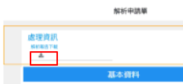
"IssueCode": [ |  |  |  |  |  | } |  | 固定key,值依單據內容
{ |  |  |  |  |  | ], |  | 固定key,值依單據內容
"id": "DF0003", |  |  |  |  |  | "detail": [
"text": "凹凸點" |  |  |  |  |  | {
} |  |  | HTTP Response |  |  | "issue_number": "R221124170712",
] |  |  | { |  | Json開始 | "item_no": "1",
} |  |  | "code": "1", |  | 固定key,值依處理結果(0/1) | "file_name": "issue.png", | 檔案名稱(申請, 放在明細的)
] |  |  | "msg": "資料檢查問題" |  | 固定key,值依處理結果 回傳: success / 失敗原因 | "file_path": "\\\\TNCQTS01\\OCQS\\ISSUE\\R221101143041\\issue.png", | 檔案路徑(申請, 放在明細的)
}, |  |  | "data": { |  | 固定key | }
{ |  |  | "message": [ |  | 失敗原因明細 | ]
"id": "IM", | 暫不顯示 |  | "代理商不得為空白", |  |  | }
"text": "設計階段", |  |  | "料號機種不得為空白", |  |  | }
"IssueType": [ |  |  | "發票號碼不得為空白"
{ |  |  | ] |  |  |  |  | Json結束
 |  |  | } |  | Array結束
} |  |  | } |  | Json結束
]
}
], |  |  | 成功:
"product": [ | 料號機種 (下拉式選單固定值) |  | 若status = 'UNSET' , "msg" 顯示
"015APN2-A00", |  |  | 您的資料已經儲存完畢但尚未傳送，您可以解析清單編輯!。
"030APW2-C00", |  |  | 若status = 'RUN' , "msg" 顯示
"043B8W2-A01", |  |  | 您的申請已成功送出，我們會儘快處理，謝謝!
"045F8W1-B10",
"046FAW1-A01",
"046FAW1-A10"
]
} | Json結束

法規申請
解析申請-基本資料 | 欄位名稱 | 預設值 | CQS_T_GREEN_DATA | 備註
綠色代表前端要拋給我的資料 ==> | 單號 | 'G'+年月日時分秒各2碼 | doc_no | init api
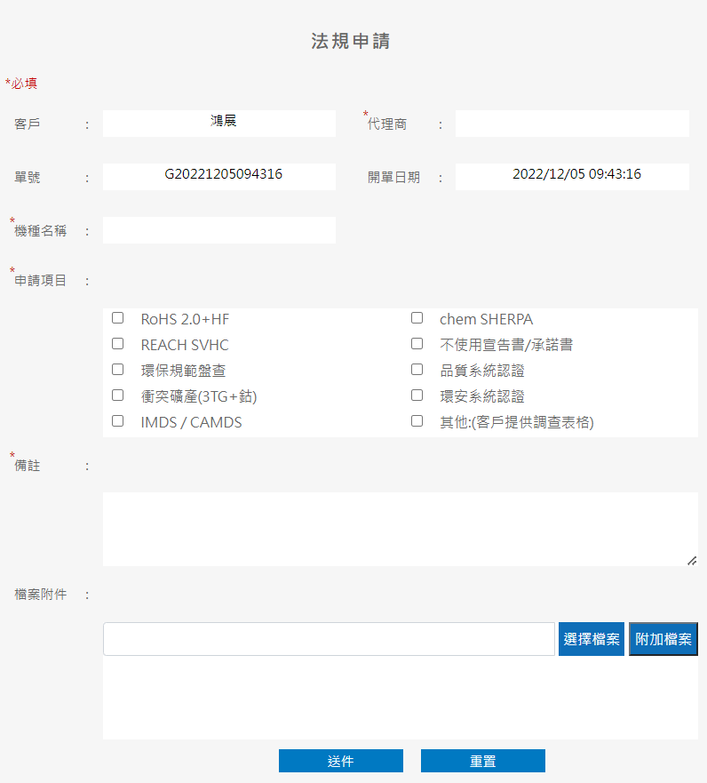 | 客戶 | 自動帶 | customer_code | init api
 | 代理商 |  | agent
 | 機種名稱 |  | model_name
 | 備註 |  | remark
 |  |  | CQS_T_GREEN_DETAIL
 | 申請項目 |  | green_code
 |  |  | CQS_T_FILE_CONTENT
 | 檔案名稱(申請) |  | cqs_t_file_content.file_name
 | 檔案路徑(申請) |  | cqs_t_file_content.file_path | 地端位置=> | [dev] \\TNCQTS01\OCQS\ISSUE\{單號}\{檔名} [prd] \\TNCQTS02\OCQS\ISSUE\{單號}\{檔名}
 | 建立者 | 登入帳號 | cid
 | 開單日期 | 當日 (datetime) | cdt
 | 狀態 |  | status

檢查點: | 錯誤訊息
* 欄位都是必填欄位 | [xxx]不可空白, 請輸入

SetFile
https://magentodev.hannstar.com/rest/V1/eService/SetFile
Initial | 欄位說明
HTTP POST
BODY 使用 form-data |  | Headers參數
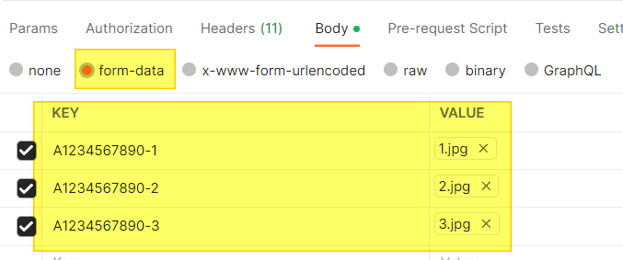
 |  | Content-Type | multipart/form-data; boundary=------------------------ --974767299852498929531610575

HTTP Response
{
"code": "0",
"msg": "success",
"data": {
"message": [
"insert success"
]
}
}

Excel2Detail
https://magentodev.hannstar.com/rest/V1/eService/Excel2Detail |  | for RMA不良明細批次上傳
Initial | 欄位說明
HTTP POST
BODY 使用 form-data |  | Headers參數
 |  | Content-Type | multipart/form-data; boundary=------------------------ --974767299852498929531610575
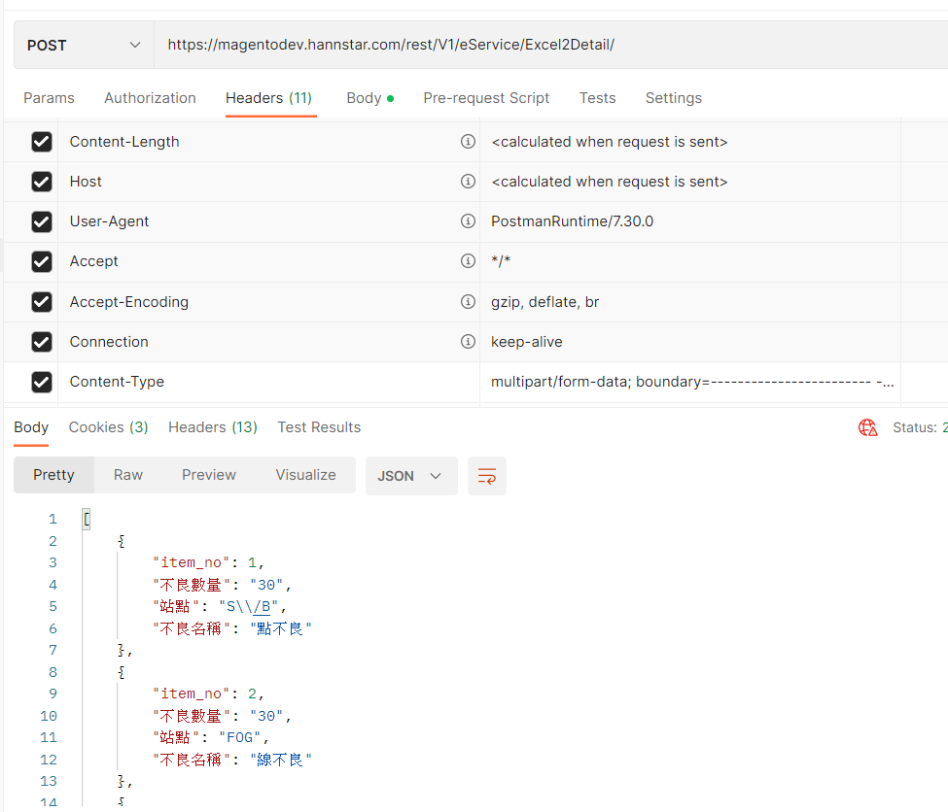

HTTP Response
[
{
"item_no": 1,
"qty": "30",
"stop": "S\\/B",
"name": "點不良"
"file_name":
"file_path":
},
{
"item_no": 2,
"不良數量": "30",
"站點": "FOG",
"不良名稱": "線不良"
},
{
"item_no": 3,
"不良數量": "40",
"站點": "MDL",
"不良名稱": "出畫不良"
}
]

